상품제안서
밸류엠 2WAY 케이블 일체형 도킹 보조배터리 5000mAh | 상품코드: S38173

 |  |  |  |  |  |  | 02-713-8555 | www.synergygift.co.kr
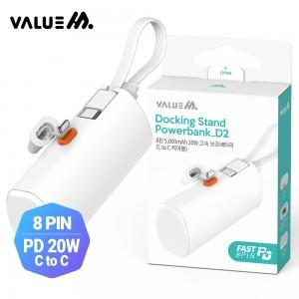

【상세/제작정보】

【인쇄/포장옵션】 | 레이저 / 포장지포장

【공급단가】 | 수량 | 50~ | 100~ | 500~ | 1,000~ | 3,000~
*VAT별도 | C타입 | 7,540원 | 7,360원 | 7,130원 | 6,780원 | 6,550원
 | 8핀 | 7,930원 | 7,740원 | 7,500원 | 7,130원 | 6,890원

【상품 URL】 | https://www.synergygift.co.kr:443/src/goods_detail.php?gdno=38173

